PP3.
Formato PP.3. Árbol de Objetivos

 |  | Unidad Responsable del Gasto: |  |  |  |  |  | 9. Coordinación General de Combate a la Desigualdad

 |  | Programa Presupuestario: |  |  |  |  |  | 38. Recursos Federales

 |  | CONAC (clasificación específica del PP): |  |  |  |  |  | I. Aportaciones Federales
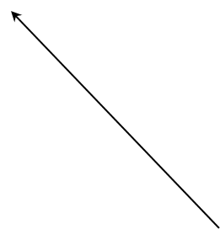
Tercer Nivel |  |  |  |  |  | Contribuir a reducir el rezago social de la población tapatía en situación de pobreza y carencia social mediante obras de infraestructura y equipamiento urbano realizadas con el Fondo para la Infraestructura Social Municipal (FISM).

Segundo Nivel | Población con empleos bien remunerados |  |  | Mejores condiciones para el desarrollo de la población |  |  | Disminución de población con asentamientos irregulares |  | Disminución del delito por infraestructura pública adecuada | Disminución de enfermedades en la población |  | Disminución de índices de violencia en la población

Primer Nivel |  | Disminución de deserción escolar |  |  |  |  | Población con servicios e infraestructura pública adecuada para su desarrollo |  |  | Mejor calidad de los servicios públicos

 |  |  | La población en situación de vulnerabilidad por carencia social recibe obras de infraestructura y equipamiento urbano realizadas con el Fondo para la Infraestructura Social Municipal (FISM).
 |  |  |  |  | (Situación deseada)

Primer Nivel |  | Empleo adecuado para satisfacer sus necesidades |  |  |  |  |  | Programación de obras de infraestructura pública adecuada para el sano desarrollo de la población |  |  | Mejor calidad de vida de las personas al contar servicios públicos eficientes

Segundo Nivel | Población con nivel educativo adecuado |  |  | Empleos formales y bien remunerados |  |  | Calles pavimentadas |  | Rehabilitación de espacios públicos generando espacios seguros | Servicios públicos eficientes fortaleciendo su bienestar general. |  | Carencia de drenaje y agua potable

